상품제안서
잘라쿡 케익포크 &서버 세트 3P | 상품코드: F03881

 |  |  |  |  |  |  | 02-412-0044 | www.easy1.co.kr
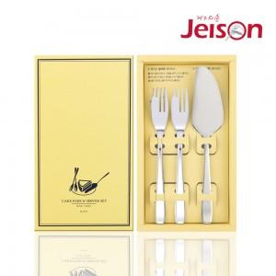

【상세/제작정보】 | .* 배송비 - 한박스 50개 / 5000원별도

【인쇄/포장옵션】 | 레이저 / 포장지포장

【공급단가】 | 수량 | 50~ | 100~ | 300~ | 1,000~ | 2,000~
*VAT별도 | 단가 | 11,300원 | 10,590원 | 10,000원 | 9,700원 | 9,200원

【상품 URL】 | https://easy1.co.kr:443/src/goods_detail.php?gdno=3881

